Layout
页面基本设计 |  | System |  | Module | Screen | 更新日 | V1.0 | 2018-05-14 | 设计者 | Jolie
 |  | 3i |  | 用户管理 | 用户详情页

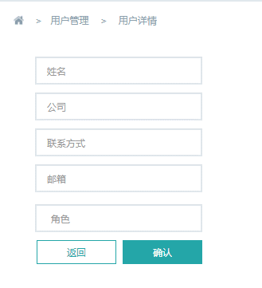
 |  |  |  |  |  | 概述
 |  |  |  |  |  | 浏览、修改用户信息
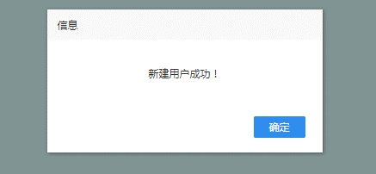

／
／
／
／
／

 |  |  | 图2 提示成功弹出层 |  |  | 用户需求
 |  |  |  |  |  | 1 用户可以查看用户的基本信息 2 用户可以修改用户的基本信息 3 同时用户可以修改用户的角色 4 同时此页面也是用户详细，配置角色的创建 页面 5 操作成功后给予提示

 | 图1 详情页

